4.4
4.4 Sistema de gestión de la calidad y sus procesos
4.4.1 La organización debe establecer, implementar, mantener y mejorar continuamente un sistema de gestión de la calidad, incluidos los procesos necesarios y sus interacciones, de acuerdo con los requisitos de esta Norma Internacional.
La organización debe determinar los procesos necesarios para el sistema de gestión de la calidad y su aplicación a través de la organización, y debe:
a) determinar las entradas requeridas y las salidas esperadas de estos procesos;
b) determinar la secuencia e interacción de estos procesos;
c) determinar y aplicar los criterios y los métodos (incluyendo el seguimiento, las mediciones y los indicadores del desempeño relacionados) necesarios para asegurarse de la operación eficaz y el control de estos procesos;
d) determinar los recursos necesarios para estos procesos y asegurarse de su disponibilidad;
e) asignar las responsabilidades y autoridades para estos procesos;
f) abordar los riesgos y oportunidades determinados de acuerdo con los requisitos del apartado 6.1;
g) evaluar estos procesos e implementar cualquier cambio necesario para asegurarse de que estos procesos logran los resultados previstos;
h) mejorar los procesos y el sistema de gestión de la calidad.
4.4.2 En la medida en que sea necesario, la organización debe:
a) mantener información documentada para apoyar la operación de sus procesos;
b) conservar la información documentada para tener la confianza de que los procesos se realizan según lo planificado.

FP
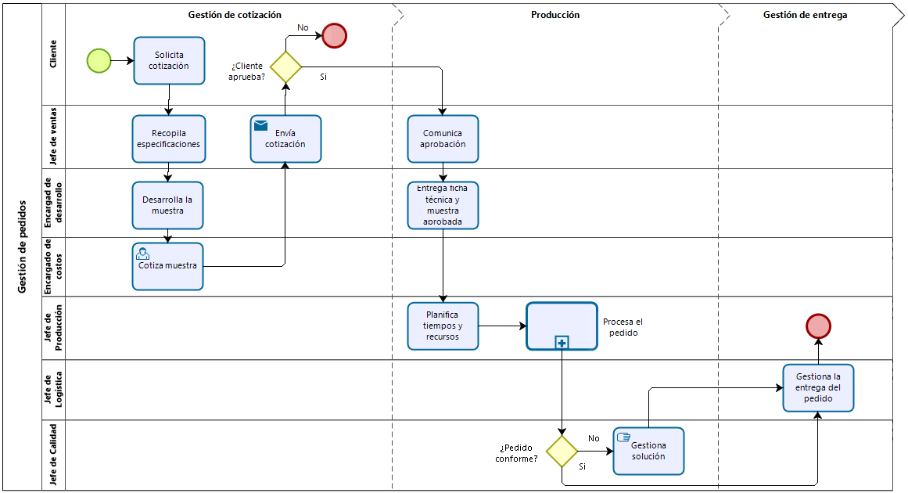
Flujo del proceso de Gestión de pedidos

7
“Si usted no puede describir lo que está haciendo como un proceso, usted no sabe lo que está haciendo”
W. Eduards Deming

